상품제안서
락앤락 메트로 머그 475ml | 상품코드: F09041

 |  |  |  |  |  |  | 02-412-0044 | www.easy1.co.kr
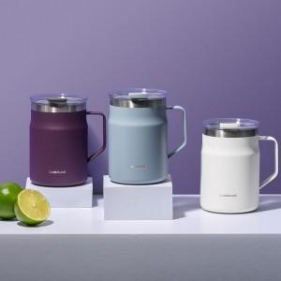

【상세/제작정보】 | <p><span style="font-size: 14pt;"><b>* 배송비- 한박스&nbsp;</b></span><span style="font-size: 18.6667px;"><b>25개 5000원(별도)</b></span><b style="font-size: 14pt;">​</b></p>

【인쇄/포장옵션】 | 레이저, 개별인쇄 / 포장지포장

【공급단가】 | 수량 | 50~ | 100~ | 500~ | 1,000~ | 2,000~
*VAT별도 | 단가 | 17,200원 | 17,000원 | 16,800원 | 16,600원 | 16,400원

【상품 URL】 | https://dev.easy1.co.kr:443/src/goods_detail.php?gdno=9041

